Estadísticas
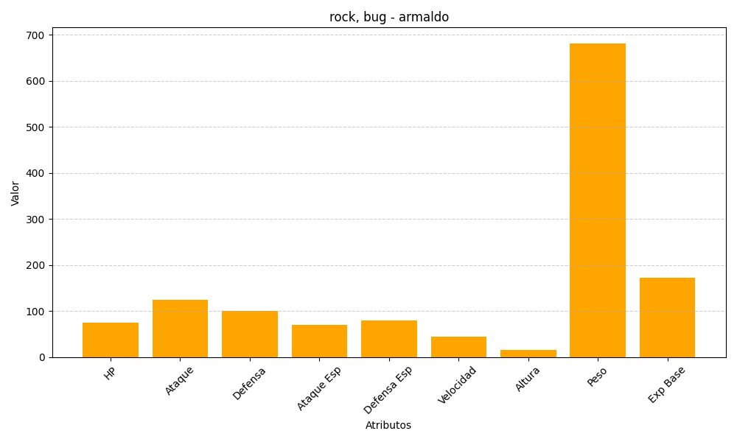
ID | Nombre | Tipo | HP | Ataque | Defensa | Ataque Especial | Defensa Especial | Velocidad | Altura | Peso | Experiencia Base
348 | armaldo | rock, bug | 75 | 125 | 100 | 70 | 80 | 45 | 15 | 682 | 173

